关系图
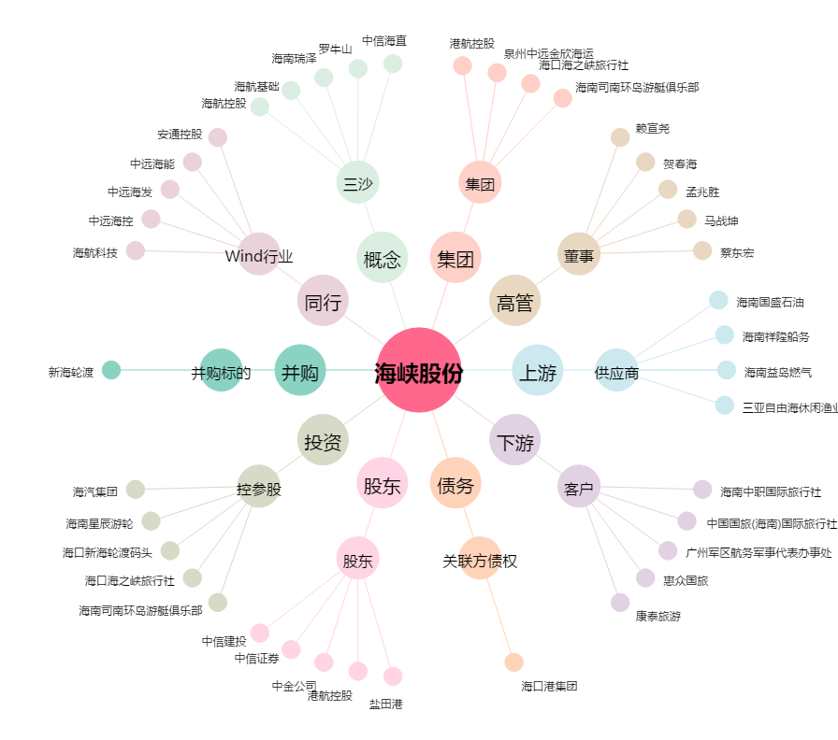
海峡股份[002320.SZ] - 关系概览图

